Sheet1
1. Как Git открива Conflicts когато искаме да мърджнем един branch в друг
Git използва алгоритъм наречен three-way merge algorithm, който включва 3 точки на сравнение

1 | The common ancestor (base). | ` - това е общия commit от който са наследили и двата бранча т.е. master и разклонения branch
2 | The latest commit on the current branch (ours). |  | `- our означава бранча който е текущо Check out-нат (в случая нека бъде master branch-a)
3 | The latest commit on the branch being merged (theirs). |  | ` - their означава бранча, който ще бъде merged в текущо избрания т.е. Това е разклонения бранч

какво означава OURS и THEIRS |  |  |  | има два варианта за Merge-ване
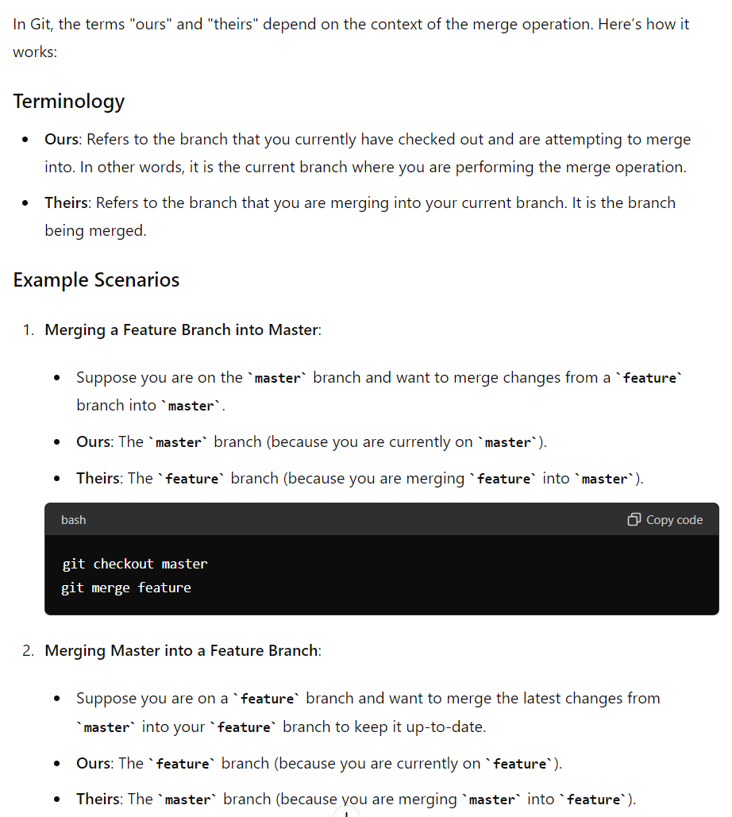
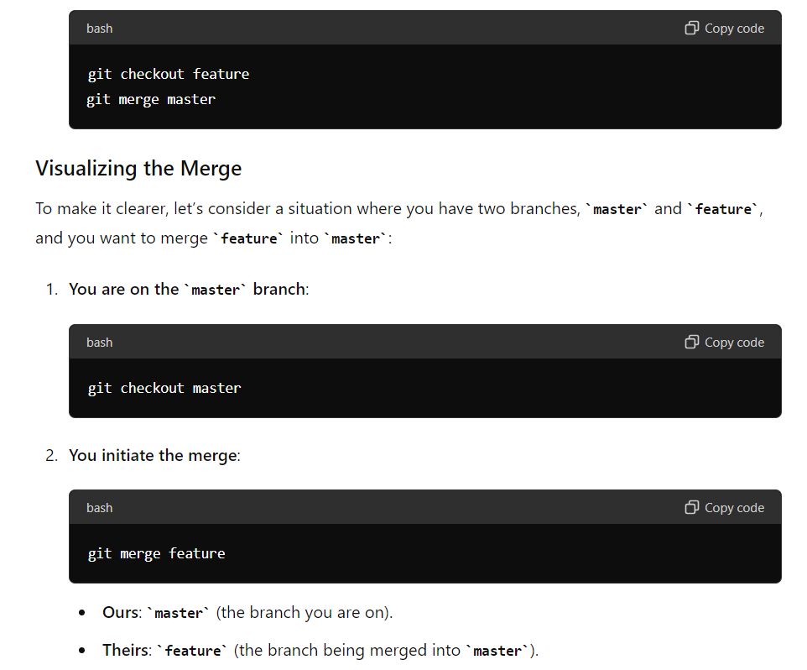
 |  |  |  |  | 1. от разклонения бранч в master |  |  |  | 2. От master в разклонения бранч, когато искаме разклонения бранч да бъде up-to-date

 |  |  |  |  |  |  |  |  |  |  |  |  | т.е. Когато искам да взема последните промени от master в моя бранч за да бъде синхронизиран с него.

 |  |  |  |  |  |  |  |  |  |  |  | last commit in разклонения бранч

 |  |  |  |  | last commit in master
 |  |  |  |  |  |  |  | last commit in разклонения бранч | last commit in master

 |  |  |  |  | base

 |  |  |  |  |  |  |  |  | base

 |  |  |  |  |  | master | разклонен бранч |  |  | master | разклонен бранч
 |  |  |  |  |  | ours | theirs |  |  | theirs | ours

 |  |  |  | 2. След това Git сравнява съдържанието на всеки файл ред по ред, като проверява за разлики между едни и същи редове спрямо BASE версията на файла и версиите (промените) в двата бранча

 |  |  |  | Нека разгледаме следния пример: Имаме един файл, който е променен и в master бранча и в разклонения бранч. Git ще направи сравнение ред по ред първо между промените в master и base, след това ще направи сравнение ред по ред между промените в разклонения бранч и Base

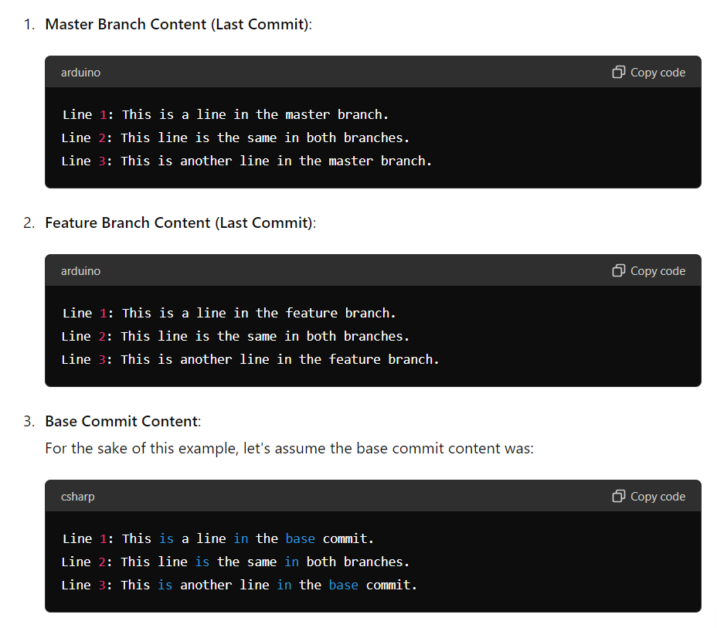

 |  |  |  | Как Git ще засече промените
 |  |  |  | Git открива, че ред 1 и ред 3 са модифицирани по различен начин и в двата клона в сравнение с base commit. В резултат на това маркира тези редове като конфликтни.

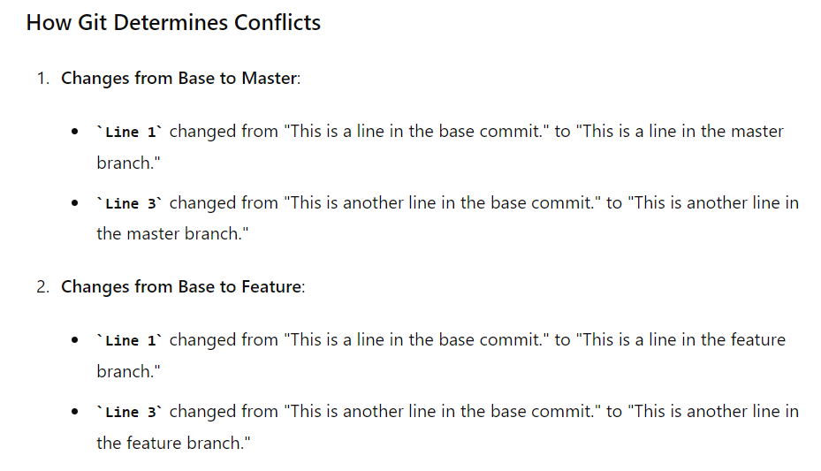

 |  |  |  | Git ще маркира тези конфликтни редове с негови си символи <<<<<<< ======== >>>>>>>
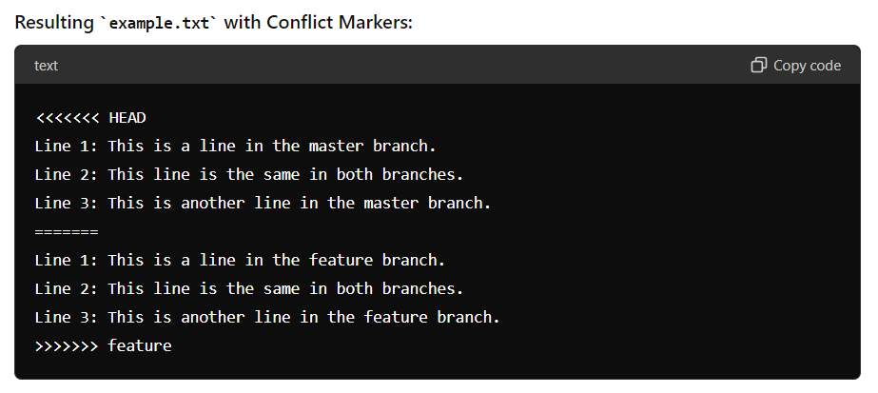

 |  |  |  | Тези конфликти ще трябва ръчно да си ги разрешим, защото Git не може да определи сам коя промяна искаме
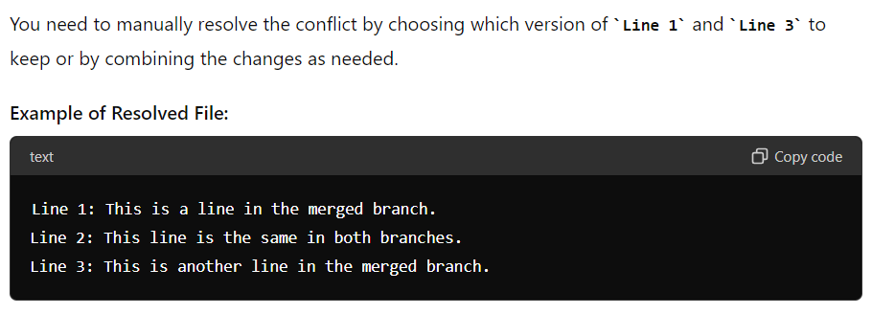

 |  |  |  | След като разрешим конфликтите т.е. Ръчно редактираме какво искаме да оставим като промени във файла ще трябва да уведомим Git че сме готови с разрешаването на конфликта. Това става чрез команда git add. Тази команда Stage-ва конфликнатия файл и казва, че конфликта е разрешен. След като сме Stage-нали файла, следва да го къмитнем. Това ще направи нов commit който ще запише решението от конфликта. Когато Stage-нем файла, Git вижда, че сме махнали неговите Conflict markers и приема това за разрешаване на конфликта т.е. има маркери има конфликт, няма маркери - няма конфликт.

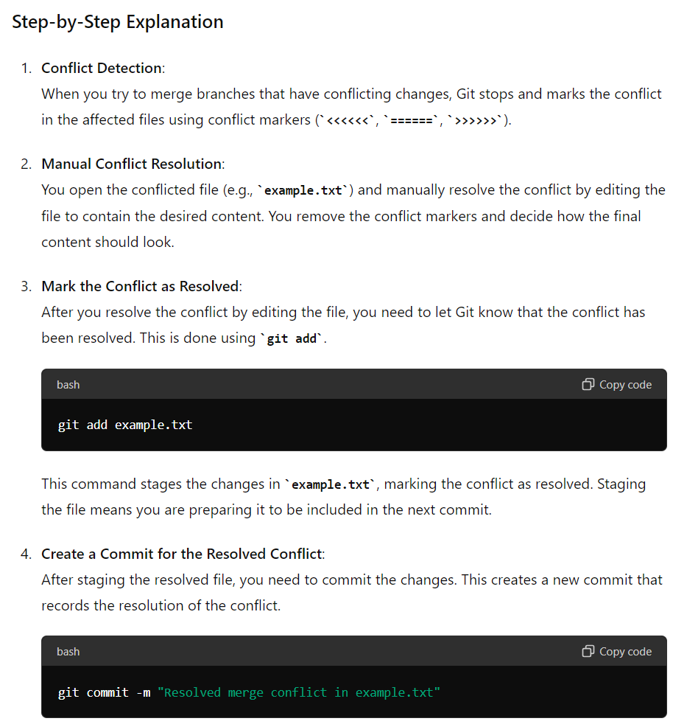
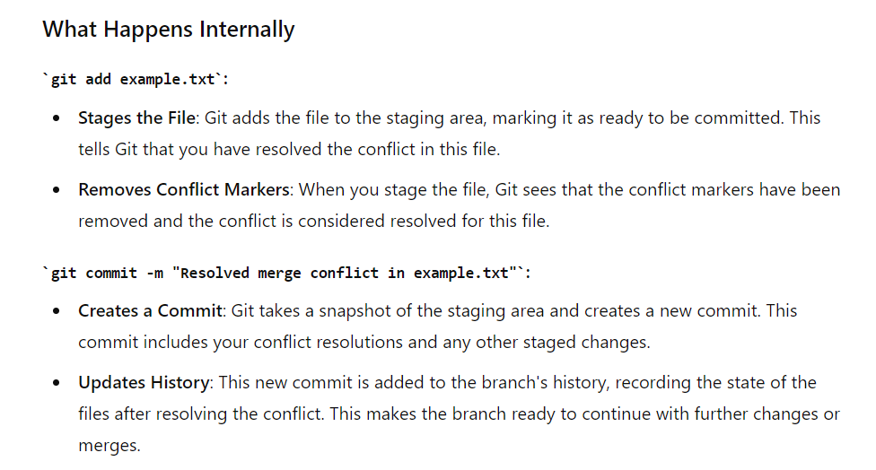

 |  |  |  |  | Този commit включва промените, които разрешават конфликта, актуализирайки хронологията на хранилището.

